Лист3
X | Y | X^2 | Y^2 | Xi*Yi | Xi-Xsr | Yi-Ysr | (Xi-Xsr)^2 | (Yi-Ysr)^2 | (Xi-Xsr)*(Yi-Ysr) | Xsr | Ysr | N
68.78 | 74.1225 | 4730.6884 | 5494.1450063 | 5098.14555 | -4.5693333333 | 1.0411666667 | 20.878807111 | 1.0840280278 | -4.7574375556 | 73.349333333 | 73.081333333 | 30
71.2 | 73.73 | 5069.44 | 5436.1129 | 5249.576 | -2.1493333333 | 0.64866666667 | 4.6196337778 | 0.42076844444 | -1.3942008889
71.93 | 73.9325 | 5173.9249 | 5466.0145563 | 5317.964725 | -1.4193333333 | 0.85116666667 | 2.0145071111 | 0.72448469444 | -1.2080892222 | Формула 1
70.52 | 74.23 | 4973.0704 | 5510.0929 | 5234.6996 | -2.8293333333 | 1.1486666667 | 8.0051271111 | 1.3194351111 | -3.2499608889 | -0.51190399138
71.67 | 73.53 | 5136.5889 | 5406.6609 | 5269.8951 | -1.6793333333 | 0.44866666667 | 2.8201604444 | 0.20130177778 | -0.75346088889
72.58 | 73.5 | 5267.8564 | 5402.25 | 5334.63 | -0.76933333333 | 0.41866666667 | 0.59187377778 | 0.17528177778 | -0.32209422222 | Формула 2
72.11 | 73.2175 | 5199.8521 | 5360.8023063 | 5279.713925 | -1.2393333333 | 0.13616666667 | 1.5359471111 | 0.018541361111 | -0.16875588889 | -0.511903991 |  | По шкале Чеддока - заметная
71.7 | 72.98 | 5140.89 | 5326.0804 | 5232.666 | -1.6493333333 | -0.10133333333 | 2.7203004444 | 0.010268444444 | 0.16713244444
71.31 | 72.87 | 5085.1161 | 5310.0369 | 5196.3597 | -2.0393333333 | -0.21133333333 | 4.1588804444 | 0.044661777778 | 0.43097911111
72.84 | 72.7225 | 5305.6656 | 5288.5620062 | 5297.1069 | -0.50933333333 | -0.35883333333 | 0.25942044444 | 0.12876136111 | 0.18276577778
72.48 | 72.99 | 5253.3504 | 5327.5401 | 5290.3152 | -0.86933333333 | -0.091333333333 | 0.75574044444 | 0.0083417777778 | 0.079399111111
72.05 | 73.2725 | 5191.2025 | 5368.8592562 | 5279.283625 | -1.2993333333 | 0.19116666667 | 1.6882671111 | 0.036544694444 | -0.24838922222
72.1 | 73.1475 | 5198.41 | 5350.5567562 | 5273.93475 | -1.2493333333 | 0.066166666667 | 1.5608337778 | 0.0043780277778 | -0.082664222222
71.53 | 72.975 | 5116.5409 | 5325.350625 | 5219.90175 | -1.8193333333 | -0.10633333333 | 3.3099737778 | 0.011306777778 | 0.19345577778
72.66 | 73.175 | 5279.4756 | 5354.580625 | 5316.8955 | -0.68933333333 | 0.093666666667 | 0.47518044444 | 0.0087734444444 | -0.064567555556
71.37 | 72.655 | 5093.6769 | 5278.749025 | 5185.38735 | -1.9793333333 | -0.42633333333 | 3.9177604444 | 0.18176011111 | 0.84385577778
72.95 | 72.9 | 5321.7025 | 5314.41 | 5318.055 | -0.39933333333 | -0.18133333333 | 0.15946711111 | 0.032881777778 | 0.072412444444
73.3 | 72.275 | 5372.89 | 5223.675625 | 5297.7575 | -0.049333333333 | -0.80633333333 | 0.0024337777778 | 0.65017344444 | 0.039779111111
73.67 | 72.5 | 5427.2689 | 5256.25 | 5341.075 | 0.32066666667 | -0.58133333333 | 0.10282711111 | 0.33794844444 | -0.18641422222
73.91 | 72.8525 | 5462.6881 | 5307.4867563 | 5384.528275 | 0.56066666667 | -0.22883333333 | 0.31434711111 | 0.052364694444 | -0.12829922222
75.5 | 73.425 | 5700.25 | 5391.230625 | 5543.5875 | 2.1506666667 | 0.34366666667 | 4.6253671111 | 0.11810677778 | 0.73911244444
75.67 | 73.085 | 5725.9489 | 5341.417225 | 5530.34195 | 2.3206666667 | 0.0036666666667 | 5.3854937778 | 1.3444444444E-05 | 0.0085091111111
75.49 | 72.9725 | 5698.7401 | 5324.9857562 | 5508.694025 | 2.1406666667 | -0.10883333333 | 4.5824537778 | 0.011844694444 | -0.23297588889
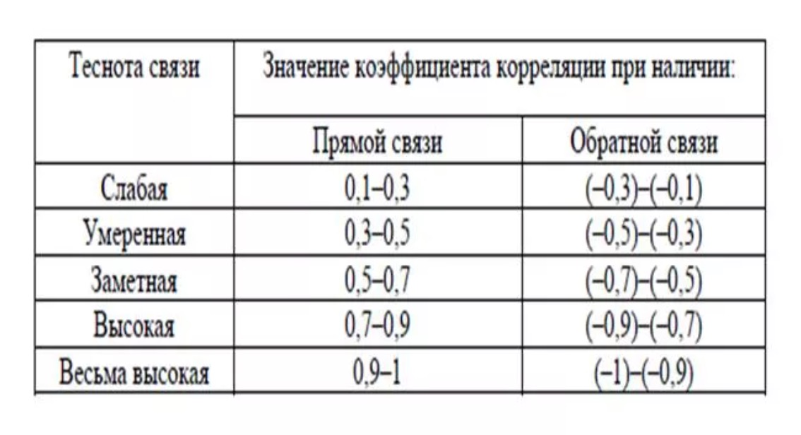
75.04 | 72.8425 | 5631.0016 | 5306.0298063 | 5466.1012 | 1.6906666667 | -0.23883333333 | 2.8583537778 | 0.057041361111 | -0.40378755556
74.25 | 72.7225 | 5513.0625 | 5288.5620062 | 5399.645625 | 0.90066666667 | -0.35883333333 | 0.81120044444 | 0.12876136111 | -0.32318922222
74.68 | 72.53 | 5577.1024 | 5260.6009 | 5416.5404 | 1.3306666667 | -0.55133333333 | 1.7706737778 | 0.30396844444 | -0.73364088889
75.85 | 72.795 | 5753.2225 | 5299.112025 | 5521.50075 | 2.5006666667 | -0.28633333333 | 6.2533337778 | 0.081986777778 | -0.71602422222
77.26 | 72.84 | 5969.1076 | 5305.6656 | 5627.6184 | 3.9106666667 | -0.24133333333 | 15.293313778 | 0.058241777778 | -0.94377422222
78.07 | 72.735 | 6094.9249 | 5290.380225 | 5678.42145 | 4.7206666667 | -0.34633333333 | 22.284693778 | 0.11994677778 | -1.6349242222
78.01 | 72.915 | 6085.5601 | 5316.597225 | 5688.09915 | 4.6606666667 | -0.16633333333 | 21.721813778 | 0.027666777778 | -0.77522422222
2200.48 | 2192.44 | 161549.2192 | 160232.79804 | 160798.4419 | -4.2632564146E-13 | 1.4210854715E-14 | 145.47818667 | 6.3595841667 | -15.570473333

X- курс нефти (Brent)
Y - usd к rub

